PART CD
Danby Model: DAR026A1WDD / DAR026A1WDD-3 / DAR026A1WDD-6
Factory Model:BC-70
Effective Date:Apr 20th, 2014
Revision: |  | New, Updated May 12, 2016 | Updated Sept. 2018
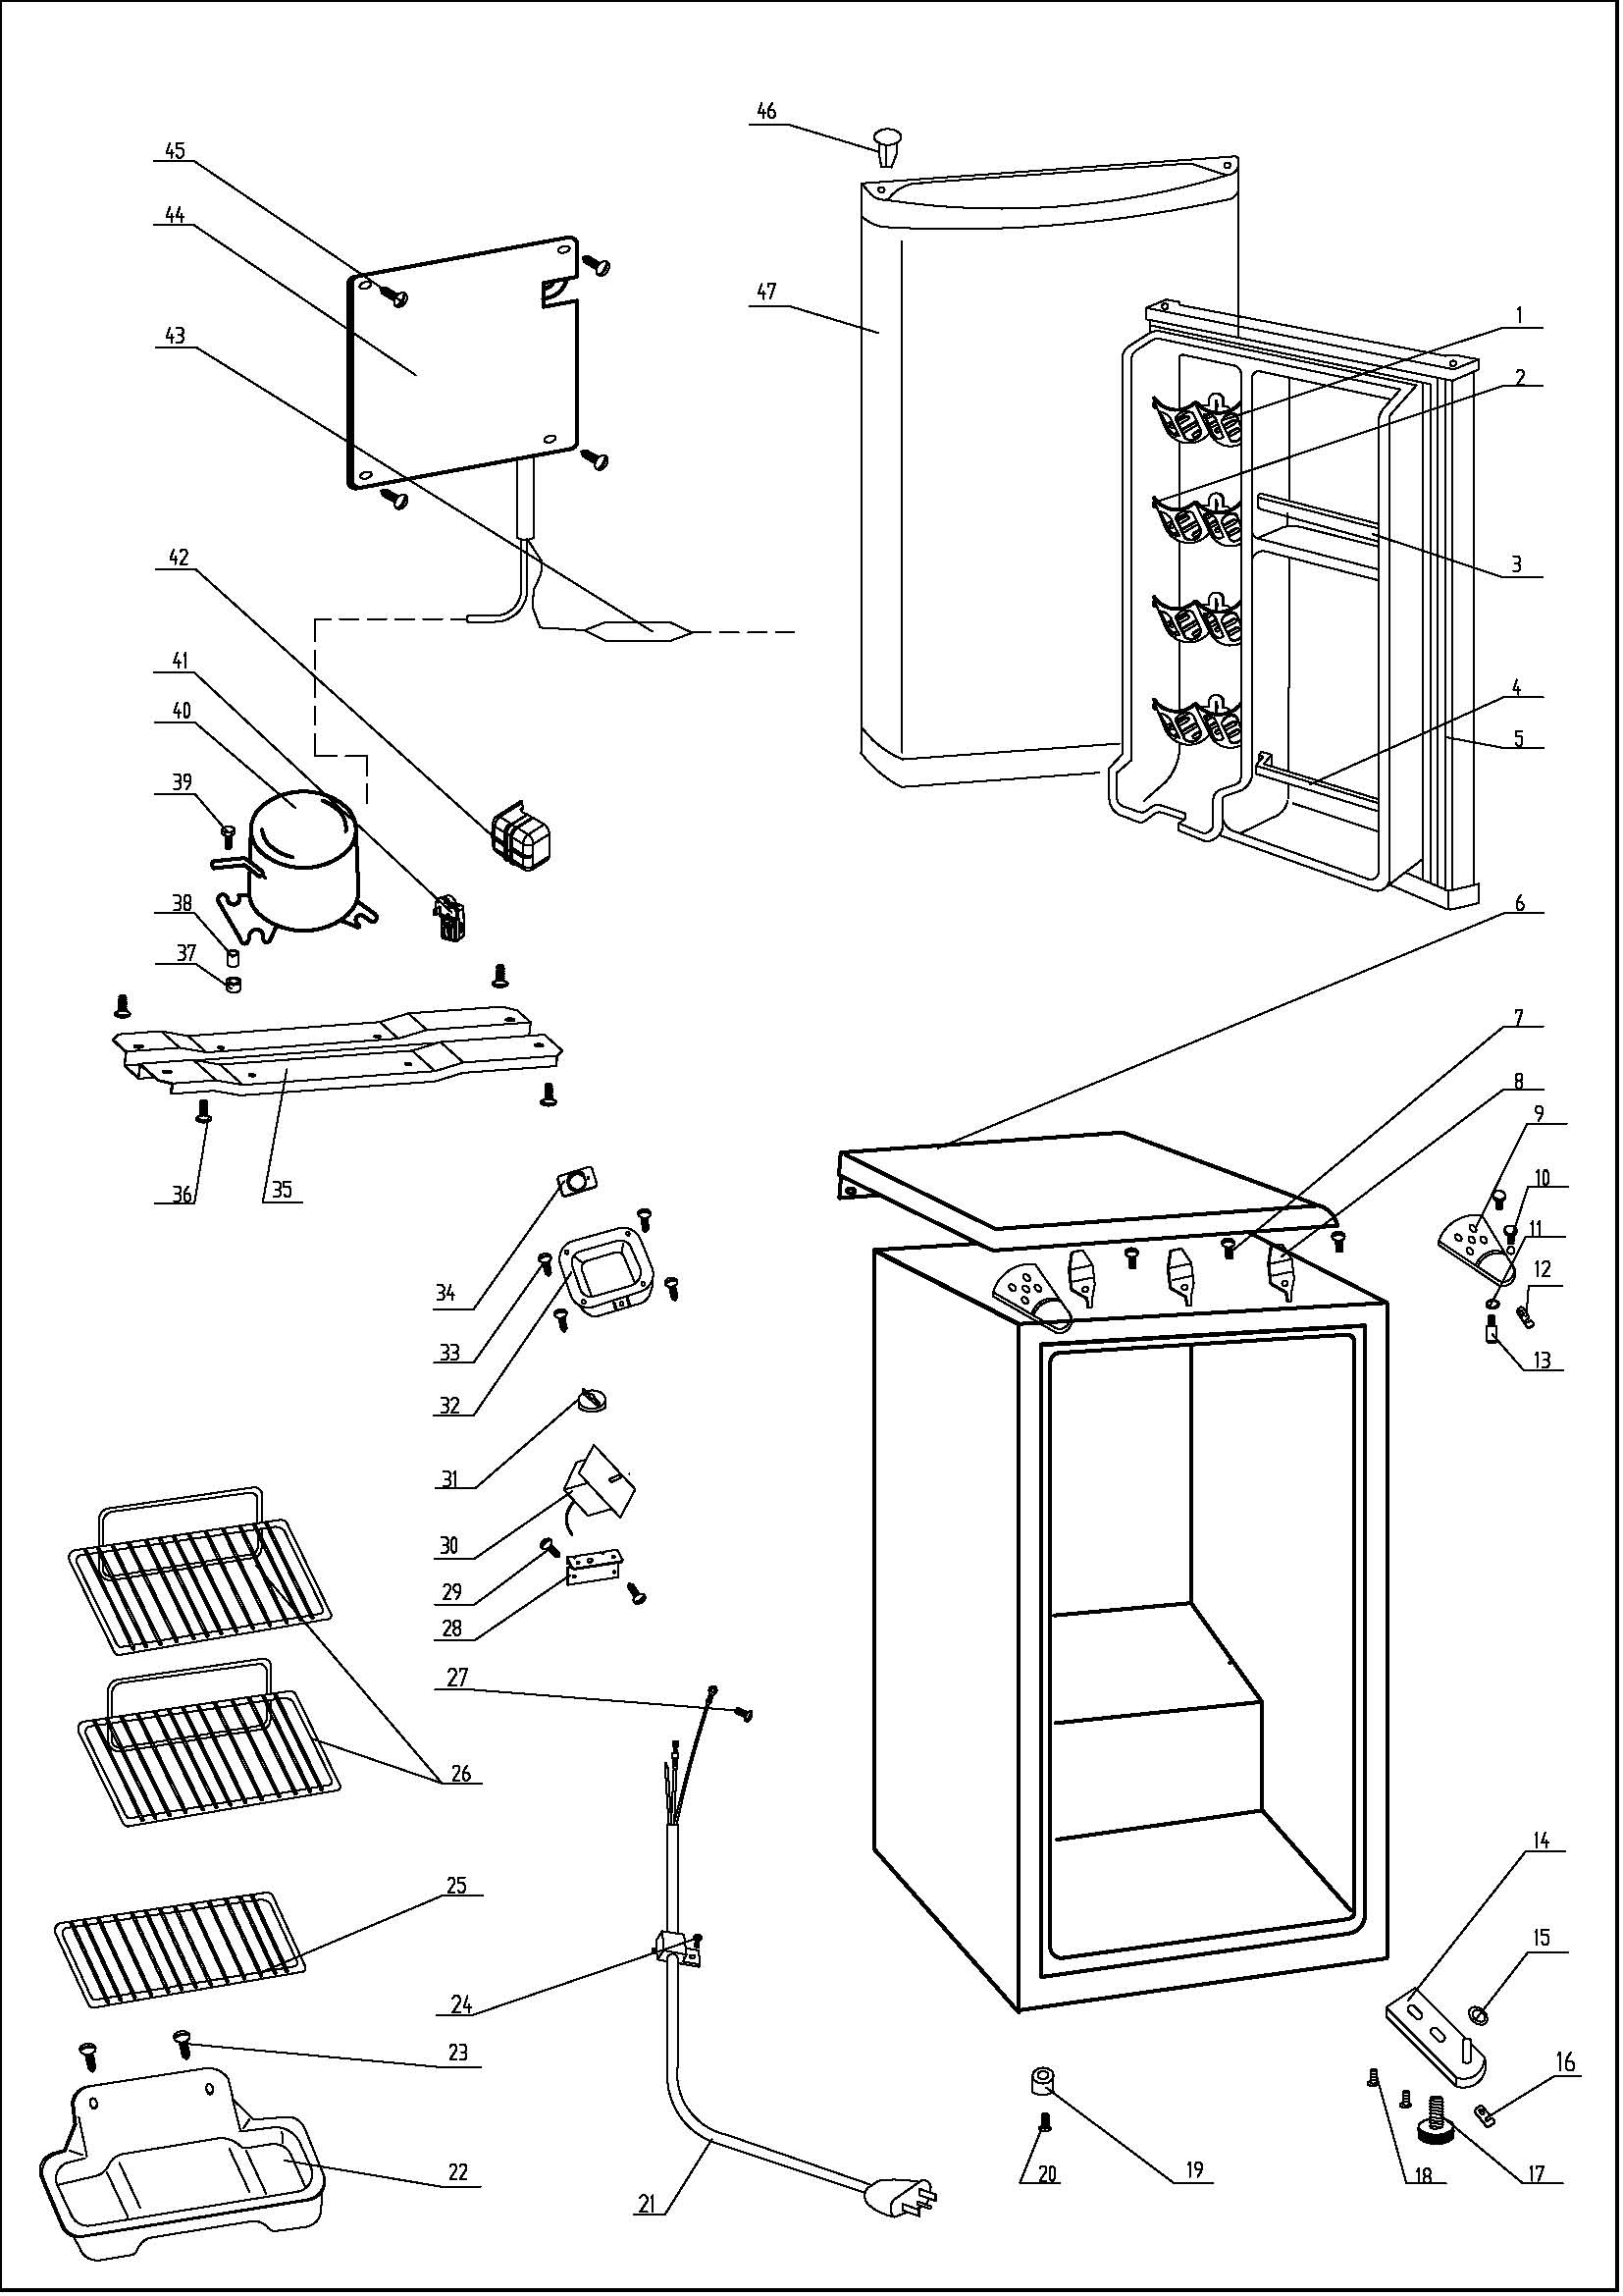
NO | PART NUMBER |  |  | PART DESCRIPTION (ENG) | QTY | Notes
1 | 1.25.02.07.01.032 |  |  | Canstor | 4
2 | 1.25.02.09.01.017 |  |  | Bushing | 12
3 | 1.02.02.12.309 |  |  | Door Middle Shelf Bar | 1
4 | 1.25.02.07.01.049 |  |  | Curve Shelf | 1
5 | 1.05.35.03.110 |  |  | Door Gasket(light grey)-Push | 1
6 | 1.25.02.01.08.002 |  |  | Worktop | 1
7 | 1.05.01.01.001R |  | 1.05.03.04.012 | Worktop Hook Screw | 3 | special order
8 | 1.05.05.01.011 |  |  | Worktop Hook | 3 | special order
9 | 3.2.02.11.001 |  |  | Upper Hinge(white) | 2
10 | 1.05.03.03.019 |  |  | Hinge Screw Assy | 4
11 | 1.05.03.06.003 |  |  | Spring Washer | 1
12 | 1.04.12.03.012 |  |  | Upper Hinge Rubber Washer | 2
13 | 1.05.06.08.001 |  |  | Upper Door Spindle | 1
14 | 3.2.02.12.001 |  |  | Bottom Hinge(white) | 1
15 | 1.25.02.12.02.002 |  |  | Door Spindle Washer(white) | 1
16 | 1.04.12.03.013 |  |  | Bottom Hinge Rubber Washer | 1
17 | 1.25.02.12.06.009 |  |  | Adjustable Foot | 1
18 | 1.05.03.03.019 |  |  | Bottom Hinge Screw Assy | 2
19 | 1.25.02.12.06.001 |  |  | Foot | 1
20 | 1.05.03.03.019 |  | 1.05.03.03.002 | Foot Screw | 1
21 | 1.01.01.01.204R |  |  | Power Supply Cord Assy | 1
22 | 3.2.02.15.022 |  | 3.2.02.15.001 | Drip Tray Assy | 1
23 | 1.05.03.02.001 |  |  | Drip Tray Screw | 2
24 | 1.05.03.02.006 |  |  | Wire Clamp Screw | 1
25 | 1.05.08.04.154 |  |  | Half Wire Shelf | 1
26 | 1.05.08.04.155 |  |  | Wire Shelf | 2
27 | 1.05.03.01.001 |  |  | Earthing Screw | 1 | special order
28 | 3.2.02.33.001 |  |  | Thermostat Fixing Plate | 1
29 | 1.05.03.02.001 |  |  | Thermostat Fixing Plate Screw | 2
30 | 1.03.02.01.073 |  |  | Thermostat | 1
31 | 1.25.02.15.06.005 |  |  | Themostat Knob | 1
32 | 3.2.02.16.001 |  |  | Thermostat Cover(white) | 1
33 | 1.05.03.02.001 |  |  | Thermostat Cover Screw | 4
34 | 1.01.20.01.301 |  |  | Temperature Control Panel | 1
35 | 3.2.02.07.005 |  | 3.5.2.02.0041 | Compressor Support(white) | 1 | special order
36 | 1.05.03.03.002 |  |  | Compressor Support Screw | 4 | special order
37 | 1.03.01.01.230B | 1.03.01.01.324B |  | Compressor Rubber Washer | 4 | special order
38 | 1.03.01.01.230A | 1.03.01.01.324A |  | Compressor Sleeve | 4 | special order
39 | 1.03.01.01.230D | 1.03.01.01.324D |  | Compressor Screw | 4 | special order
40 | 1.03.01.01.230 | 1.03.01.01.324 |  | Compressor | 1 | special order
41 | 1.03.01.01.230J | 1.03.01.01.324J |  | PTC & OLP Combination | 1
42 | 1.03.01.01.230G | 1.03.01.01.324G |  | PTC Cover | 1 | special order
43 | 1.03.30.03.020 |  | 1.03.30.03.024 | Filter | 1 | special order
44 | 1.05.20.01.001 |  |  | Evaporator | 1 | special order
45 | 1.05.02.04.001 |  |  | Evaporator Screw | 4 | special order
46 | 1.25.02.12.05.002 |  |  | Hinge Plug(Door, white) | 1
47 | 3.2.05.0.053 |  |  | Door Assy(white) | 1 | special order

